¡Bienvenido!

 | UNIDAD IV

TRABAJAR CON TEXTO

CONCATENAR
 |  | CONCATENAR

 | Definición: Unir o enlazar dos o más datos.
 | Fuente: | https://dle.rae.es/concatenar?m=form

 | En MS Excel, la concatenación de textos se da a través de la unión de los valores presentados en dos o más celdas.

 | Existen dos maneras de concatenar textos en MS Excel

 | 1. Fórmula con Ampersand, "&" : una fórmula que comienza por el símbolo "=", y se selecciona cada celda a ser concatenada, separándolas por el "&" (ej. "=A1&A2&A3&...") |  |  |  |  | 2. Función "CONCATENAR": función que concatena los valores entre celdas (ej. "A1;A2;B1;B2;C1;C2") Para versiones de MS 365, también existe la función CONCAT

 | Ejemplo: |  |  |  |  | Ejemplo:

 | Nombre | Apellido |  | Fórmula "&" |  | Nombre | Apellido |  | Concatenar Celdas
 | Gabriel | Rodrigues |  | GabrielRodrigues |  | José | Cabrera |  | JoséCabrera
 | Juan | Romero |  | JuanRomero |  | Oscar | Silva |  | OscarSilva
 | María | Benítez |  | MaríaBenítez |  | Daniel | Suárez |  | DanielSuárez

 | Observaciones: |  |  |  |  | Observaciones, función CONCAT MS 365
 | Se puede utilizar la letra ampersand, "&" con textos directamente en la fórmula. |  |  |  |  | 1. Cuando se concatena un rango con apenas una fila, la concatenación sigue el orden de las columnas. |  |  |  | 
 | Los textos en la fórmula deben estar entre comillas (" ") |  |  |  |  | 1er | 2do | 3ro | ...

 | Práctica: digiten en una celda libre ="Gabriel"&"Rodrigues"
 | GabrielRodrigues |  |  |  |  | 2. Cuando se concatena un rango con apenas una columna, sigue el orden de las filas.
 |  |  |  |  |  | 1er
 |  |  |  |  |  | 2do
 |  |  |  |  |  | 3ro
 |  |  |  |  |  | ...

 |  |  |  |  |  | 3. Cuando se concatena un rango con más de una columna y una fila, se concatenan primero el orden de las columnas de la primera fila, siguiendo por el orden de las columnas de la segunda fila, y así por delante.
 |  |  |  |  |  | 1er | 2do | 3er
 |  |  |  |  |  | 4to | 5to | 6to
 |  |  |  |  |  | 7mo | 8vo | 9no

 | Observación:

 | Las concatenaciones no se dan apenas en datos de texto; sino que cualquier tipo de dato resultante en una celda (hasta mismo resultados de fórmulas).

 | Ejemplos:

 | Tipos de datos concatenados | Dato 1 | Dato 2 | Fórmula "&" | Concat Rango | Concatenar Celdas
10 | Fórmulas y/o funciones | 4 | 20 | 420 | 420 | 420
10 | Números | 152 | 698 | 152698 | 152698 | 152698
 | Fórmulas/Funciones y números | 4 | 698 | 4698 | 4698 | 4698
 | Fórmulas/Funciones y textos | 20 | Texto | 20Texto | 20Texto | 20Texto
 | Textos y números | Texto | 698 | Texto698 | Texto698 | Texto698
 | Formataciones especiales ** | 18:00:00 | 2021-12-11 | 0,7544541 | 0,7544541 | 0,7544541

 | ** Los formatos especiales son, de hecho, números presentados de manera "alternativa" (ej. Horas; calendario). Por eso la concatenación parece rara.

 | Mini QUIZ

 | 1. CONCATENAR USANDO FÓRMULA "&" EL NOMBRE DEL PROFESOR Y EL ACTUAL AÑO

 | 2. CONCATENAR LOS NOMBRES Y APELLIDOS DE LA TABLA USANDO LA FUNCION "CONCATENAR"

 | Nombre | Apellido | Concatenación
 | Carlos | Pérez
 | Miguel | Cruz
 | Juan | Quintana
 | Camila | Giménez
 | Judith | González
 | Silvia | Ramírez
 | Natalia | Leguiza
 | Pedro | Rediman
 | Gustavo | Cardozo
 | José | Cantero

 | 3. EN EL QUIZ 2, ¿POR QUÉ LOS NOMBRES Y APELLIDOS VAN SEPARADOS POR UN ESPACIO?

 | Escribe tu respuesta

SEP. TEXTO EN COLUMNAS
 | SEPARAR TEXTO EN COLUMNAS

Vamos aprender a usar una de las herramientas de datos más útiles en manejo de bases de datos grandes: "texto en columnas"

Primero, vamos seleccionar la base de datos que queremos manejar (ej. el rango C23:C32).

Vamos segregar las palabras en columnas haciendo clic en la pestaña "datos" de la cinta de opciones; después "texto en columnas" en herramientas de datos.

2do

1er

 | Nombre y Apellido | Nombre | Apellido
 | Carlos Pérez
 | Miguel Casasola
 | Juan Quintana
 | Camila Giménez
 | Judith González
 | Silvia Ramírez
 | Natalia Leguizamón
 | Pedro Rediman
 | Gustavo Cardozo
 | José Cantero

Una ventana de diálogo se abre después del Clic. A partir de ahí tendremos dos opciones de conversión de Texto en columnas.

1. Conversión Delimitada

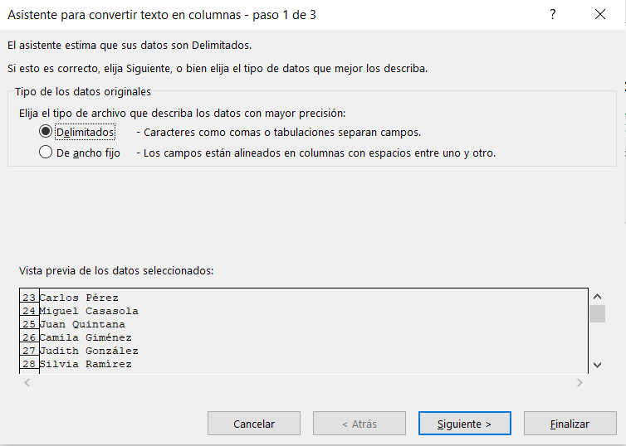
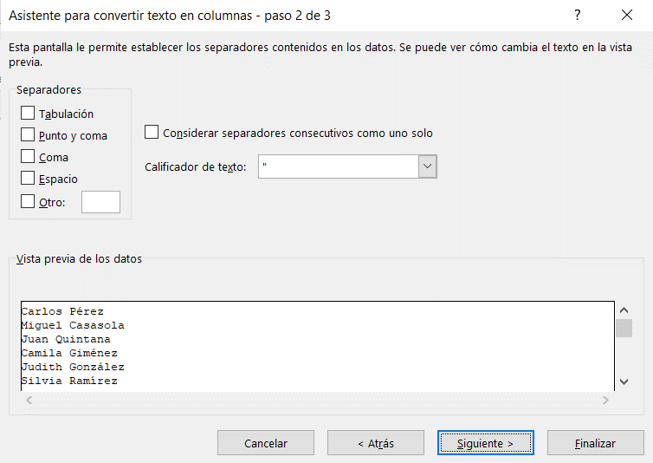

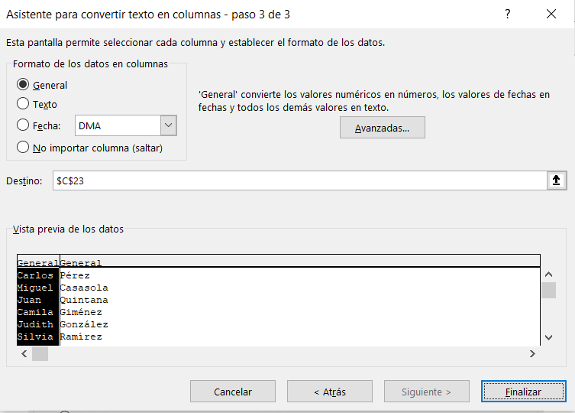
 |  |  |  | Observaciones:

 |  |  |  | Esta clase de separación de texto en columnas es muy útil para datos extraídos de sistemas ERP, etc.

 |  |  |  | Esta clase de sistema suele exportar datos en formato CSV (Coma Separated Values), que ahorra espacio de memoria.

 |  |  |  | Así, los datos extraídos suelen tener miles de filas y/o columnas (abrir mi archivo de ejemplo base CSV)

 | Mini QUIZ

 | Separa la base de datos abajo en columnas, utilizando "Texto en Columnas" delimitado por coma.

 | Nombre, "Sexo", "Edad", "Altura (pulgadas)", "Peso (libras)"
 | Alex, "M", 41, 74, 170
 | Bert, "M", 42, 68, 166
 | Carl, "M", 32, 70, 155
 | Dave, "M", 39, 72, 167
 | Elly, "F", 30, 66, 124
 | Fran, "F", 33, 66, 115
 | Gwen, "F", 26, 64, 121
 | Hank, "M", 30, 71, 158
 | Ivan, "M", 53, 72, 175
 | Jake, "M", 32, 69, 143
 | Kate, "F", 47, 69, 139
 | Luke, "M", 34, 72, 163
 | Myra, "F", 23, 62, 98
 | Neil, "M", 36, 75, 160
 | Omar, "M", 38, 70, 145
 | Page, "F", 31, 67, 135
 | Quin, "M", 29, 71, 176
 | Ruth, "F", 28, 65, 131

2. Conversión de Ancho Fijo

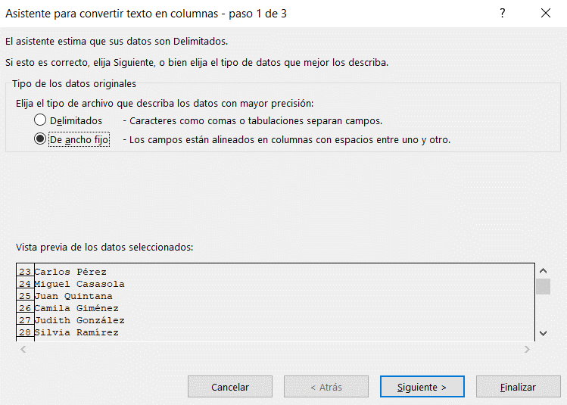
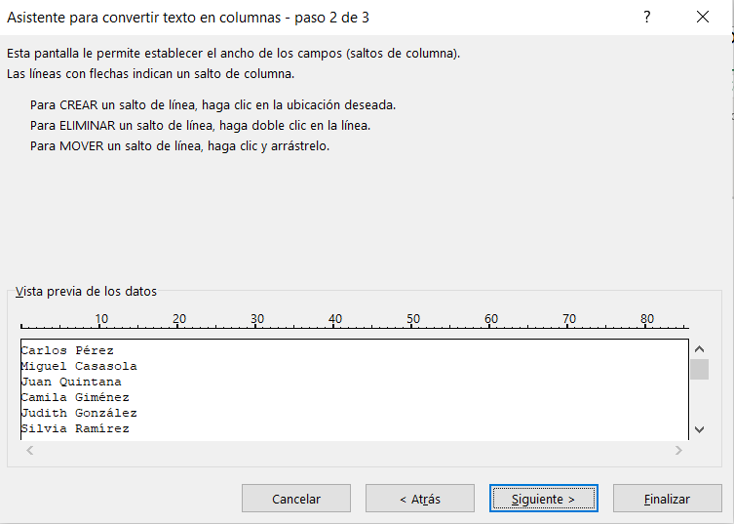

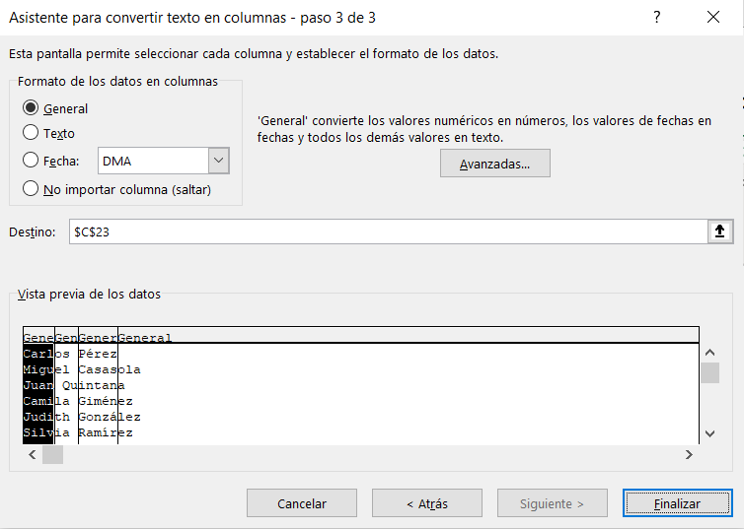
 |  |  |  | Observaciones:

 |  |  |  | Esta clase de segregación de texto en columnas es muy útil en casos donde los datos

 |  |  |  | tienen una formatación muy específica, como que "concatenadas".

 |  |  |  | Ejemplo: datos donde los 4 primeros números son el año de nacimiento

 |  |  |  |  | 1982Carlos
 |  |  |  |  | 1982Miguel
 |  |  |  |  | 1983Juan
 |  |  |  |  | 1984Camila
 |  |  |  |  | 1985Judith
 |  |  |  |  | 1985Silvia
 |  |  |  |  | 1988Natalia
 |  |  |  |  | 1990Pedro
 |  |  |  |  | 1990Gustavo
 |  |  |  |  | 1991José

 | Acá otra vez nuestro ejemplo inicial.

 | Nombre y Apellido | Nombre | Apellido
 | Carlos Pérez
 | Miguel Casasola
 | Juan Quintana
 | Camila Giménez
 | Judith González
 | Silvia Ramírez
 | Natalia Leguizamón
 | Pedro Rediman
 | Gustavo Cardozo
 | José Cantero

 | Mini QUIZ

 | Separa la base de datos abajo en columnas, utilizando "Texto en Columnas" con delimitación fija, segparando los 5 primeros caracteres (numéricos) del los demás.

 | 10001GeorgiFacello
 | 10002BezalelSimmel
 | 10003PartoBamford
 | 10042MagyStamatiou
 | 10043YishayTzvieli
 | 10044MingsenCasley
 | 10045MossShanbhogue
 | 10046LucienRosenbaum
 | 10047ZvonkoNyanchama
 | 10125SyozoHiltgen
 | 10126KayokoValtorta
 | 10127SubirBaja
 | 10128BabetteLamba
 | 10129ArmondPeir
 | 10130NishitCasperson
 | 10131MagdalenaEldridge
 | 10132AyakannuSkrikant
 | 10133GiriIsaak
 | 10134DiederikSiprelle
 | 10135NathanMonkewich

ORTOGRAFÍA
ORTOGRAFÍA

El MS Excel también presenta una herramienta de corrección ortográfica muy útil para averiguar errores en tu libro de trabajo. Para averiguar errores en nuestro trabajo, vamos usar la pestaña "Revisar" de la barra de opciones, seguido de "Ortografía" en Revisión.

1er
2do

Parra demonstrar la HERRAMIENTA de ortografya de Excel este paráfo tendrrá muxhos errores.

